Adhäsionsgewicht
Übersicht Achslasten
Berechnung Adhäsionsgewicht

Traktor: | BUL
Allrad | blaue Felder befüllen |  |  |  | TRUE

 | Adhäsions- gewicht |  | 6,500 kg |  |  | Stützlast |  | Betriebsgewicht Traktor = Achslasten + Stützlast + Frontgewicht |  | Der Autor lehnt jede Haftung ab, für Schäden die direkt oder indirekt durch das Produkt entstanden sind.
 |  |  |  |  |  | 1,500 kg
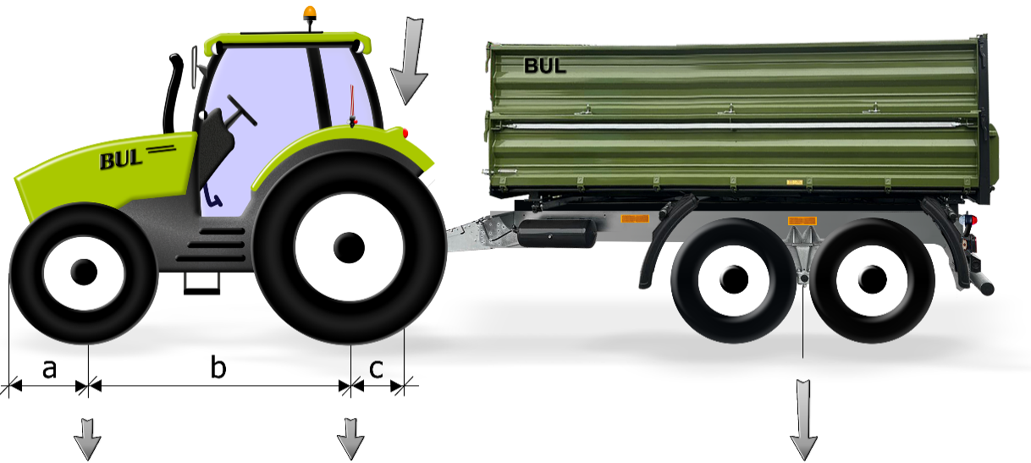
 |  |  |  |  |  |  |  |  |  | Abstand Schwerpunkt Frontgewicht zu Vorderachse (a): |  | 90 cm
 |  |  |  |  |  |  |  |  |  | Radstand (b): |  | 270 cm
Frontgewicht |  |  |  |  |  |  |  |  |  | Abstand Anhängevorrichtung von der Hinterachse (c): |  | 72 cm
0 kg
Leergewicht
 |  |  |  |  |  |  |  |  |  | Vorderachslast Traktor * | 1,800 kg
 |  |  |  |  |  |  |  |  |  | Vorderachslast Traktor | 28 %
 |  |  |  |  |  |  |  |  |  | Hinterachslast Traktor* | 4,700 kg

 |  |  |  |  |  |  |  |  |  | * im Fahrzeugausweis und auf Typenschilder eingetragene Gewichte dürfen nicht überschritten werden. So sind zulässige Achlasten, Stützlast, D-Wert, Reifentragkraft, usw. zu beachten.

 |  | Gewicht VA |  | Gewicht HA |  |  |  | Achslast Anhänger | 23,045 kg
gewogen |  | 2,200 kg |  | 2,800 kg

 |  | Betriebsgewicht Traktor |  | 6,500 kg |  |  | Erlaubte Anhängelast * (= Betriebsgewicht Anhänger) |  | 24,545 kg | Gesamtzuggewicht * | 29,545 kg

Anleitung Achslasten
Übersicht Achslasten
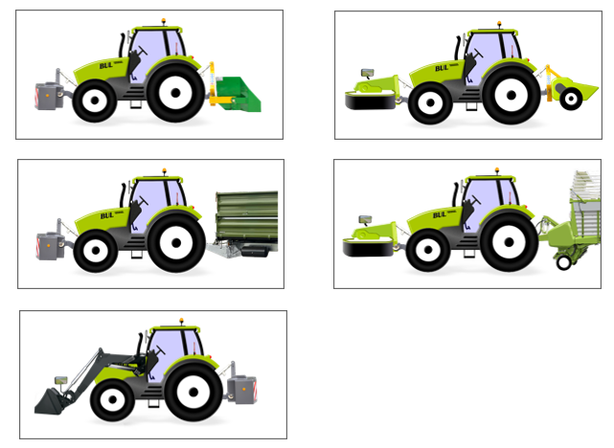
 | Anleitung
 | Bedienung:
1. | Schritt: Auswählen des Bildes der Startseite.

2. | Eingaben der Werte.
 | Alle blauen hinterlegten Zellen sollten ausgefüllt sein.
 | Die Achslastverteilung über den Schieberegler einstellen.

 | Auch bei fehlendem Frongewicht den Abstand zwischen Frongewicht und Vorderachse einzugeben. Im Falle einer zu geringen Vorderachsbelastung wird so automatisch das notwenige Ballastgewicht berechnet.

 | Ergebniss: Das neue Gesamtgewicht mit Frontgewicht, Anbaugeräten oder Stützlast, sowie die Achslasten werden ausgegeben. Die Werte können jetzt mit den Garantiegewichten des Traktors verglichen werden. Sind die Werte höher, so ist die Achslast überschriten. Es erscheint eine Warnmeldung, wenn die Vorderachslast weniger 20 % beträgt. Mit Klick auf die Schaltfläche "Zurück zur Übersicht" gelangt man zurück zur Startseite.
3.

 | Eingabedaten: Leergewicht,Garantiegewichte sowie die Traktorabmessungen sind in www.traktorentest.ch ersichtlich. Der Abstand zwischen Koppelpunkten und dem Schwerpunkt des Geräts muss geschätzt werden. Es sind immer die kleineren Grössen zu beachten, wie Achsgarantien, Reifentragkraft (inkl. richtiger Pneudruck).

 | Allgemein Es besteht keinen Anspruch auf rechtliche Verbindlichkeit. Der Autor lehnt jede Haftung ab, die direkt oder indirekt durch das Produkt und dessen Verwendung entstanden sind.

Übersicht Achslasten
Anleitung
Programm zur Berechnung der Achslasten
Bitte klicken Sie auf das passende Bild

Frontgewicht + Dreipunkt Heck | Dreipunkt Front + Dreipunkt Heck | Frontlader

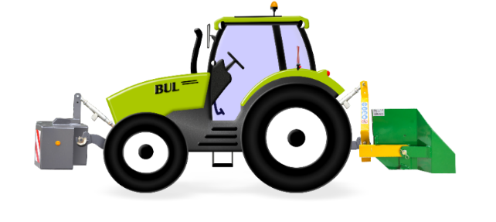
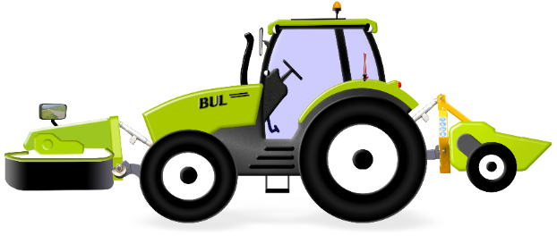
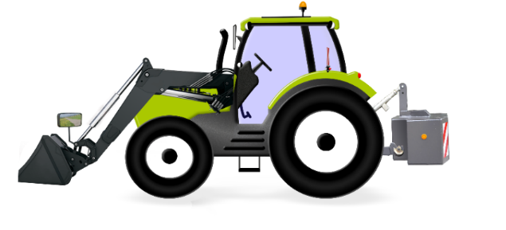

Frontgewicht + Stützlast am Heck | Dreipunkt Front + Stützlast am Heck

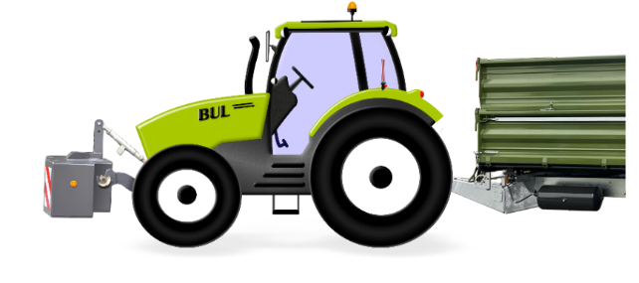
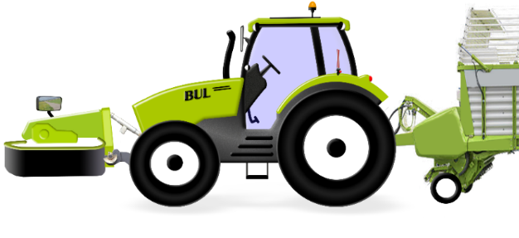

FG-Heck
Zurück zur Übersicht
Heckanbaugerät und Frontgewicht

Gewichte

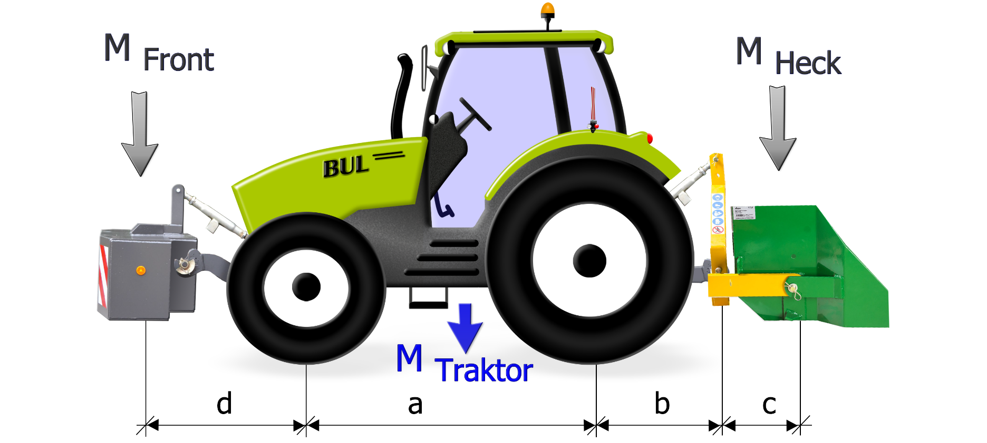
Gewicht Traktor ohne Anbaugeräte | MTraktor | 4700 | kg
Prozentuale Vorderachslast |  | 44.0 | %
Gewicht Hinterachse |  | 2632 | kg
Gewicht Vorderachse |  | 2068 | kg
Gewicht Heckanbaugerät | MHeck | 0 | kg
Gewicht Frontanbaugerät | MFront | 0 | kg

Abmessungen:

Radstand | a | 2720 | mm
Hinterachse bis Unterlenkerfanghaken | b | 1500 | mm
Unterlenkerzapfen bis Schwerpunkt des Gerätes | c | 1000 | mm
Vorderachse bis Schwerpunkt Frontgewichte | d | 900 | mm
 | h | 2500
 | f | 900
Gesamtgewicht mit Anbaugeräten |  | 4700 | kg
Hinterachslast |  | 2632 | kg
Vorderachslast |  | 2068 | kg
Vorderachslast in Prozent |  | 44 | %

Front-Heck
Zurück zur Übersicht
Front- und Heckanbaugerät

Gewichte

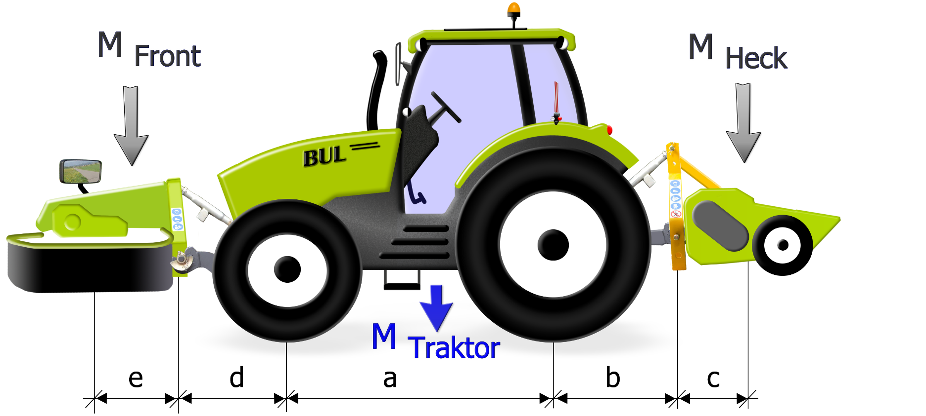
Gewicht Traktor ohne Anbaugeräte | MTraktor | 6000 | kg
Prozentuale Vorderachslast |  | 44.0 | %
Gewicht Hinterachse |  | 3360 | kg
Gewicht Vorderachse |  | 2640 | kg
Gewicht Heckanbaugerät | MHeck | 0 | kg
Gewicht Frontanbaugerät | MFront | 0 | kg

Abmessungen:

Radstand | a | 2500 | mm
Hinterachse bis Unterlenkerfanghaken | b | 0 | mm
Unterlenkerzapfen bis Schwerpunkt des Gerätes | c | 0 | mm
Vorderachse bis Unterlenkerfanghaken | d | 0 | mm
Unterlenkerzapfen bis Schwerpunkt des Gerätes | e | 0 | mm
 | h | 0
 | f | 0
Gesamtgewicht mit Anbaugeräten |  | 6000 | kg
Hinterachslast |  | 3360 | kg
Vorderachslast |  | 2640 | kg
Vorderachslast in Prozent |  | 44 | %

Front-SL
Zurück zur Übersicht
Dreipunktanbau Front und Stützlast am Heck

Gewichte

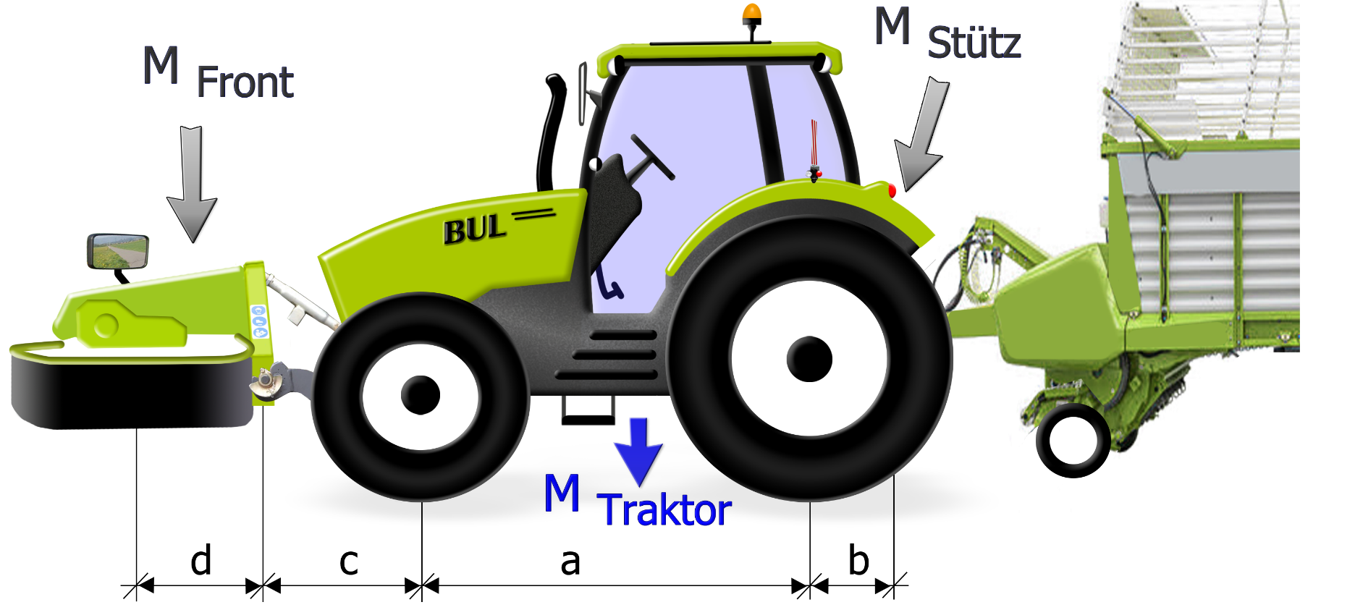
Gewicht Traktor ohne Anbaugeräte | MTraktor | 6000 | kg
Prozentuale Vorderachslast |  | 44.0 | %
Gewicht Hinterachse |  | 3360 | kg
Gewicht Vorderachse |  | 2640 | kg
Stützlast | MHeck | 0 | kg
Gewicht Frontanbaugerät | MFront | 0 | kg

Abmessungen:

Radstand | a | 2500 | mm
Hinterachse bis Zugmaul | b | 0 | mm
Vorderachse bis Unterlenkerfanghaken | c | 0 | mm
Unterlenkerzapfen bis Schwerpunkt des Gerätes | d | 0 | mm
 | h | 0
 | f | 0
Gesamtgewicht mit Anbaugeräten |  | 6000 | kg
Hinterachslast |  | 3360 | kg
Vorderachslast |  | 2640 | kg
Vorderachslast in Prozent |  | 44 | %

FG-SL
Zurück zur Übersicht
Anhänger und Frontgewicht

Gewichte

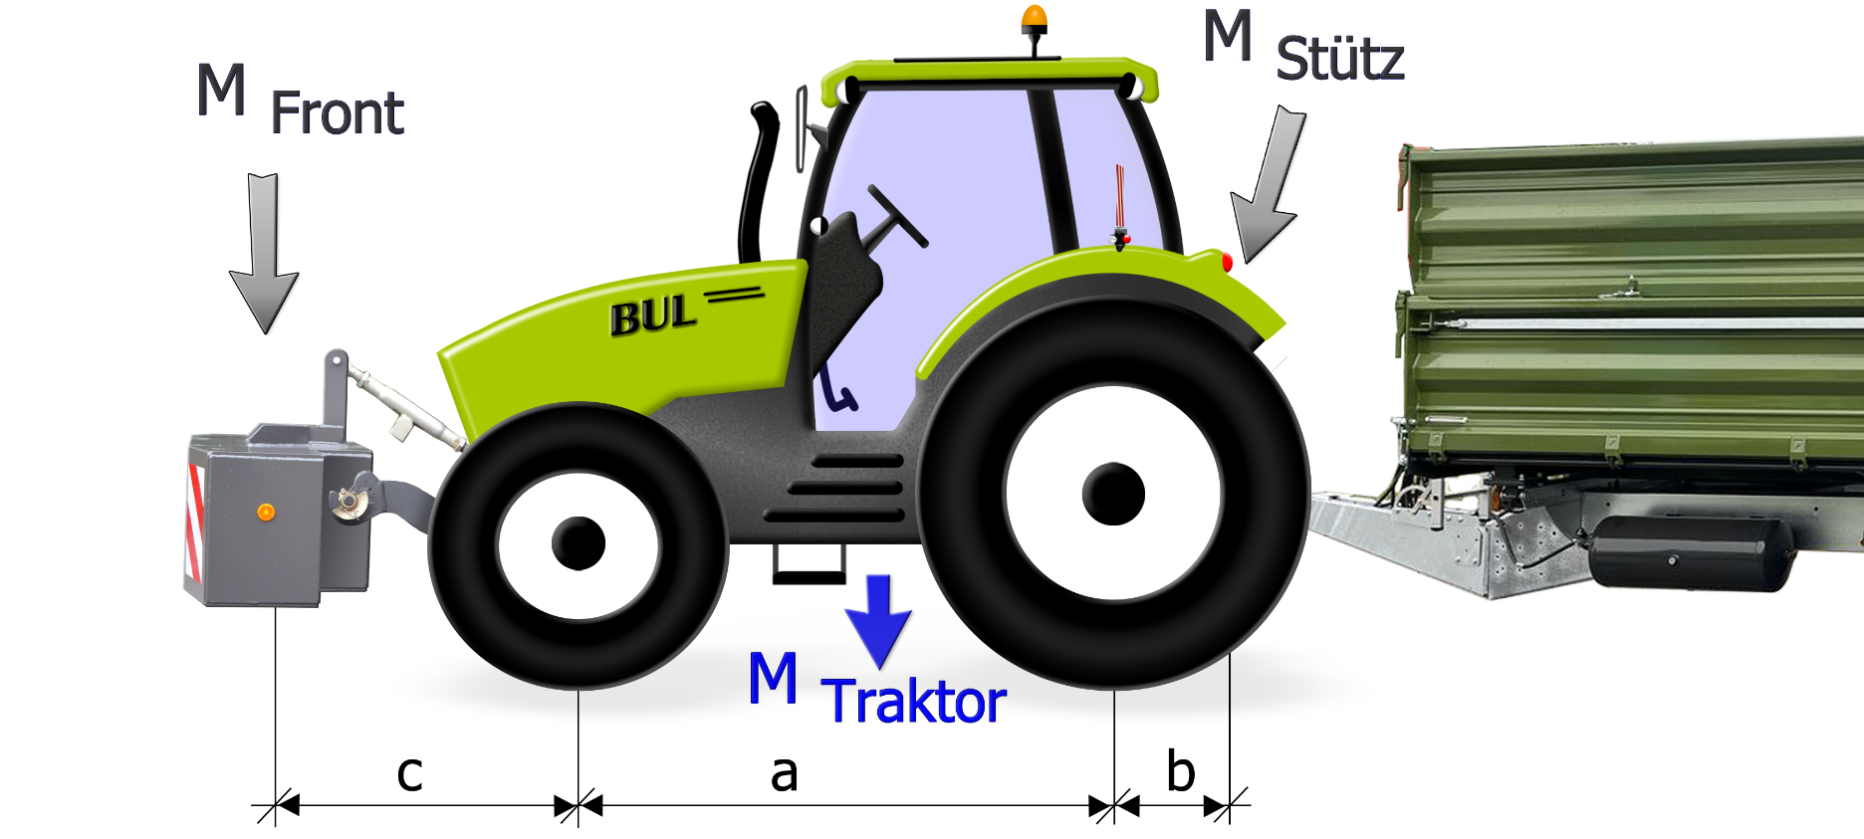
Gewicht Traktor ohne Anbaugeräte | MTraktor | 6000 | kg
Prozentuale Vorderachslast |  | 44.0 | %
Gewicht Hinterachse |  | 3360 | kg
Gewicht Vorderachse |  | 2640 | kg
Stützlast | Mstütz | 0 | kg
Gewicht Frontgewichte | MFront | 0 | kg

Abmessungen:

Radstand | a | 2500 | mm
Hinterachse bis Zugmaul | b | 0 | mm
Vorderachse bis Schwerpunkt Frontgewichte | c | 0 | mm
 | h | 0
 | f | 0
Gesamtgewicht mit Anbaugeräten |  | 6000 | kg
Hinterachslast |  | 3360 | kg
Vorderachslast |  | 2640 | kg
Vorderachslast in Prozent |  | 44 | %

FL
Zurück zur Übersicht
Dreipunktanbau Front und Stützlast am Heck

Gewichte

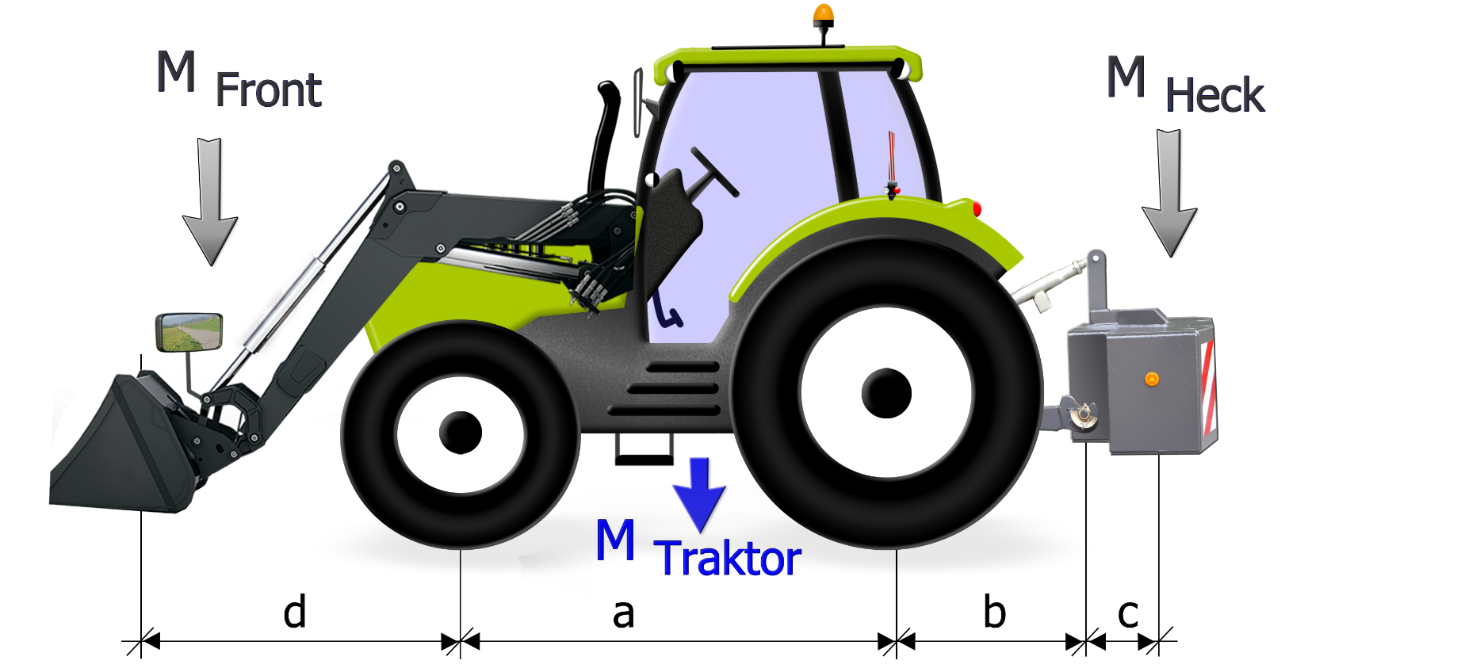
Gewicht Traktor ohne Anbaugeräte | MTraktor | 6000 | kg
Prozentuale Vorderachslast inkl. Frontlader |  | 44.0 | %
Gewicht Hinterachse |  | 3360 | kg
Gewicht Vorderachse |  | 2640 | kg
Gewicht Heckgewicht | MHeck | 500 | kg
Last Frontlader | MFront | 500 | kg

Abmessungen:

Radstand | a | 2500 | mm
Hinterachse bis Unterlenkerfanghaken | b | 600 | mm
Unterlenkerzapfen bis Schwerpunkt des Gewichtes | c | 500 | mm
Vorderachse bis Schwerpunkt Last | d | 1200 | mm
 | h | 600
 | f | 1700
Gesamtgewicht mit Anbaugeräten |  | 7000 | kg
Hinterachslast |  | 3640 | kg
Vorderachslast |  | 3360 | kg
Vorderachslast in Prozent |  | 48 | %

